Blad1
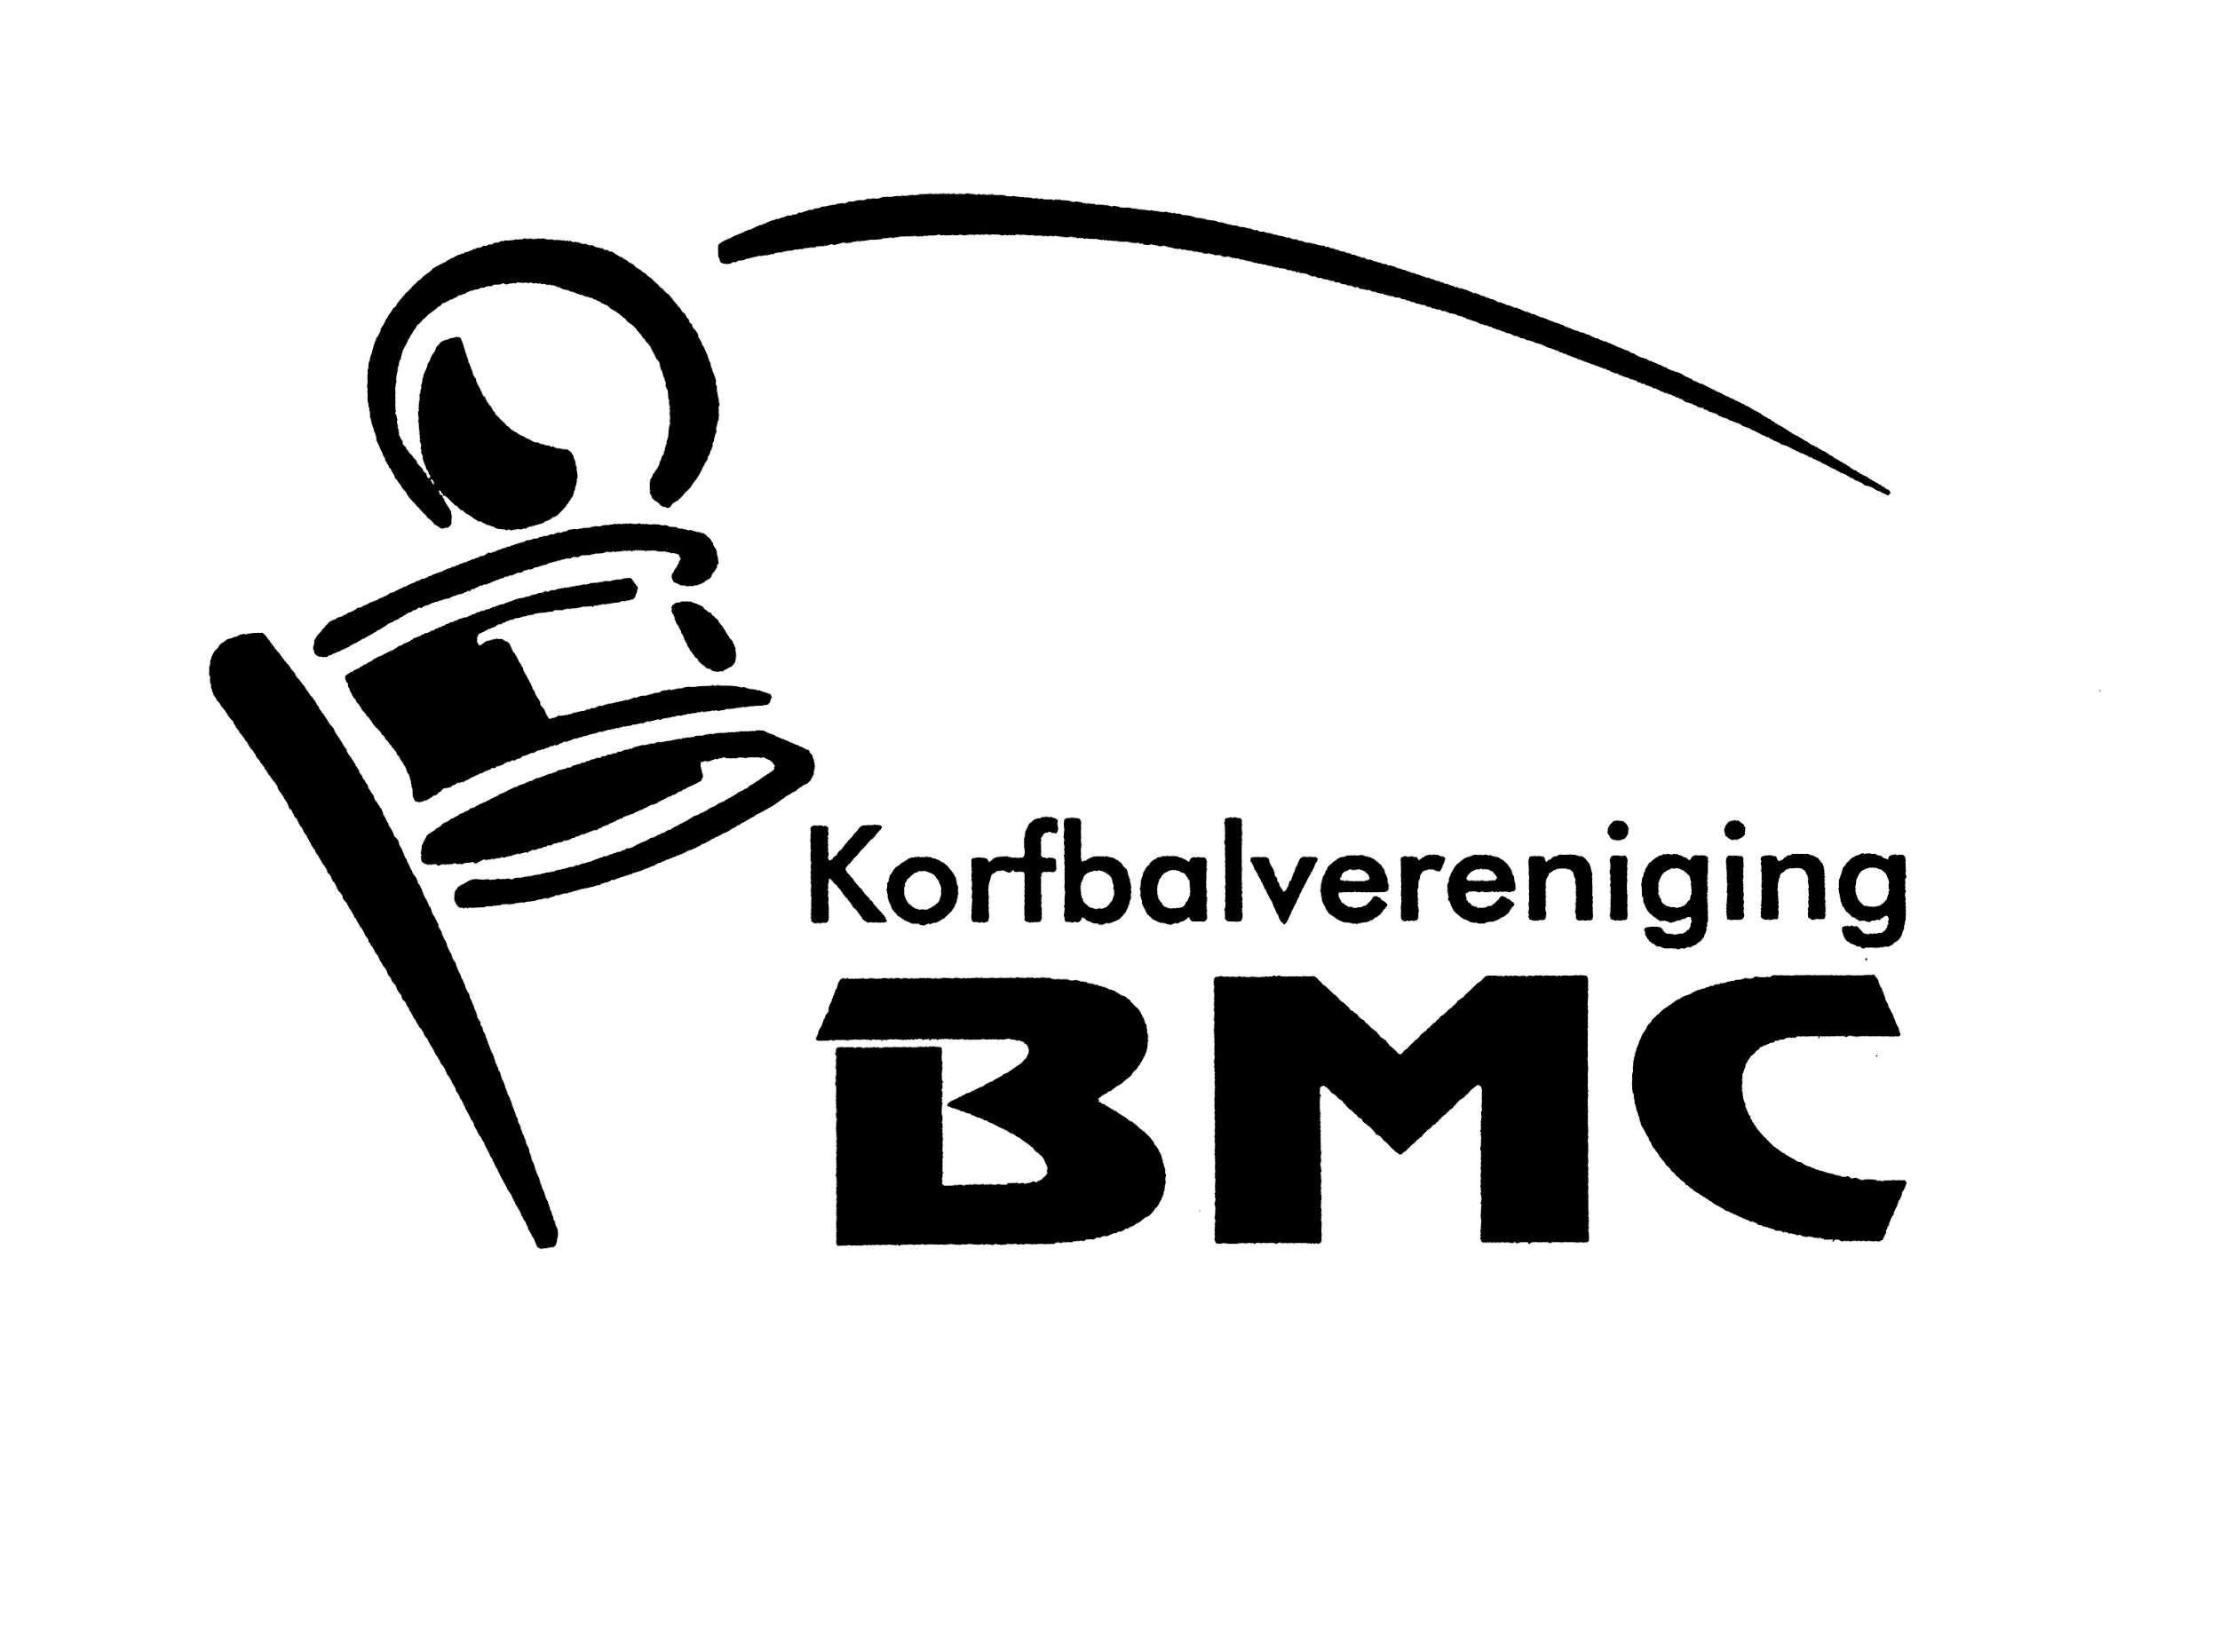
 | Paasactie korfbalvereniging BMC 2026
 | Dit is jouw persoonlijke bestellijst. Noteer hierop al jouw verkopen/bestellingen.

 | Klaar met verkopen? Ga via onderstaande link naar het formulier en vul hier alle totalen in:
 | https://forms.gle/UpiPxfjjJjRDWkhr7

 | Bestellijst uiterlijk 9 maart 2026 verzenden via bovenstaande link (ook te vinden op kvbmc.nl).
 | Bewaar onderstaande lijst voor de bezorging.

 | worstenbrood | appelflappen | paasbrood | notencake | muffins | te betalen bedrag
Naam | € 6.00 | € 5.00 | € 6.00 | € 6.00 | € 5.00
 |  |  |  |  |  | € 0.00
 |  |  |  |  |  | € 0.00
 |  |  |  |  |  | € 0.00
 |  |  |  |  |  | € 0.00
 |  |  |  |  |  | € 0.00
 |  |  |  |  |  | € 0.00
 |  |  |  |  |  | € 0.00
 |  |  |  |  |  | € 0.00
 |  |  |  |  |  | € 0.00
 |  |  |  |  |  | € 0.00
 |  |  |  |  |  | € 0.00
 |  |  |  |  |  | € 0.00
 |  |  |  |  |  | € 0.00
 |  |  |  |  |  | € 0.00
 |  |  |  |  |  | € 0.00
 |  |  |  |  |  | € 0.00
 |  |  |  |  |  | € 0.00
 |  |  |  |  |  | € 0.00
 |  |  |  |  |  | € 0.00
 |  |  |  |  |  | € 0.00
 |  |  |  |  |  | € 0.00
 |  |  |  |  |  | € 0.00
 |  |  |  |  |  | € 0.00
 |  |  |  |  |  | € 0.00
 |  |  |  | TOTAAL BESTELLINGEN |  | € 0.00
 |  |  |  | evt. AFKOOP A of Senioren
 |  |  |  | Totaal te betalen |  | € 0.00

